상품제안서
알로코리아 전동 충전식 원터치 자동 와인오프너 | 상품코드: S23163

 |  |  |  |  |  |  | 02-713-8555 | www.synergygift.co.kr
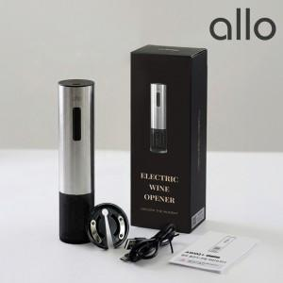

【상세/제작정보】

【인쇄/포장옵션】 | 레이저 / 포장지포장

【공급단가】 | 수량 | 30~ | 50~ | 100~ | 300~ | 500~
*VAT별도 | 단가 | 17,900원 | 17,400원 | 16,900원 | 16,300원 | 16,000원

【상품 URL】 | https://www.synergygift.co.kr:443/src/goods_detail.php?gdno=23163

